상품제안서
쿨스카프 솔리드 5.5x107 / 레저 스카프 / 등산 스카프 / 아이스 스카프 | 상품코드: F24052

 |  |  |  |  |  |  | 02-412-0044 | www.easy1.co.kr
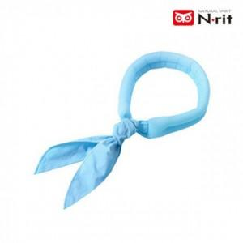

【상세/제작정보】 | 언제 어디서나 간편하게 시원하게

【인쇄/포장옵션】 | 실크, 풀칼라 / 포장불가능

【공급단가】 | 수량 | 50~ | 100~ | 500~ | 1,000~ | 2,000~
*VAT별도 | 단가 | 4,730원 | 4,650원 | 4,550원 | 4,360원 | 4,180원

【상품 URL】 | https://dev.easy1.co.kr:443/src/goods_detail.php?gdno=24052

